oznakowanie
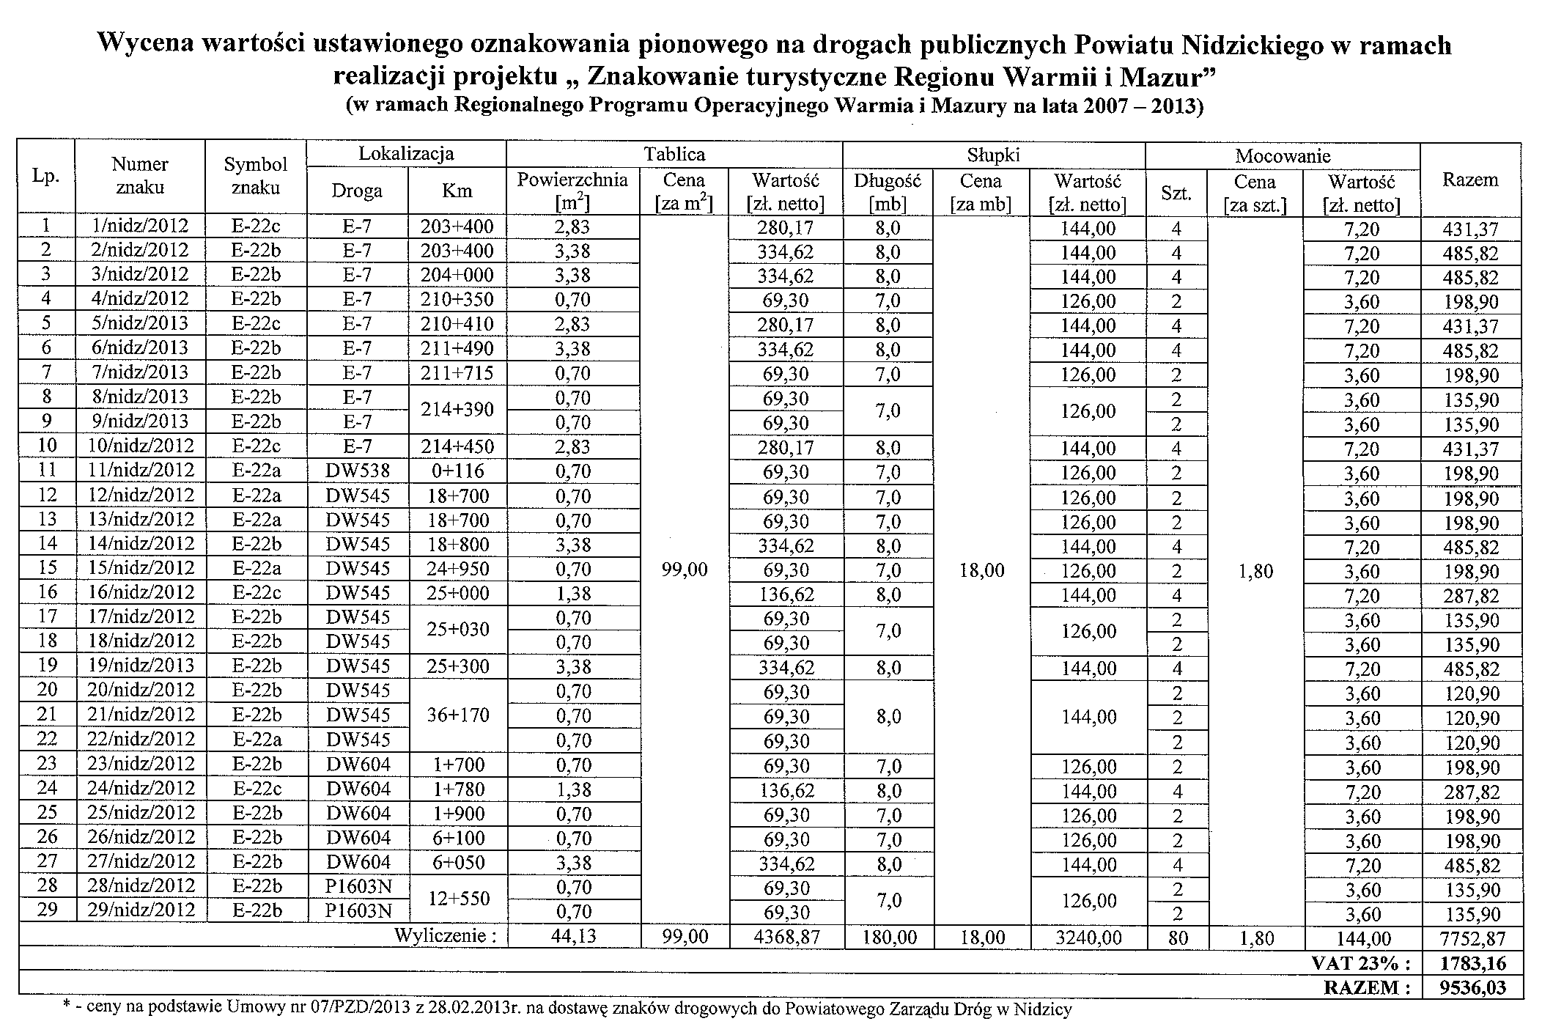
Tabela nr 9 - oznakowanie pionowe na drogach publicznych Powiatu Nidzickiego

